Portada


FO-PRU-07 Casos de Prueba |  |  | FO-SG-01 / Rev 4.0

 | Propiedad de NEORIS – Uso Interno. Prohibida su copia o reproducción total o parcial, sin el consentimiento expreso del propietario.
 |  | ATENCIÓN: Toda copia NO CONTROLADA de este documento puede estar OBSOLETA.

Capturas
Defecto 01

Defecto 02

Defecto 03

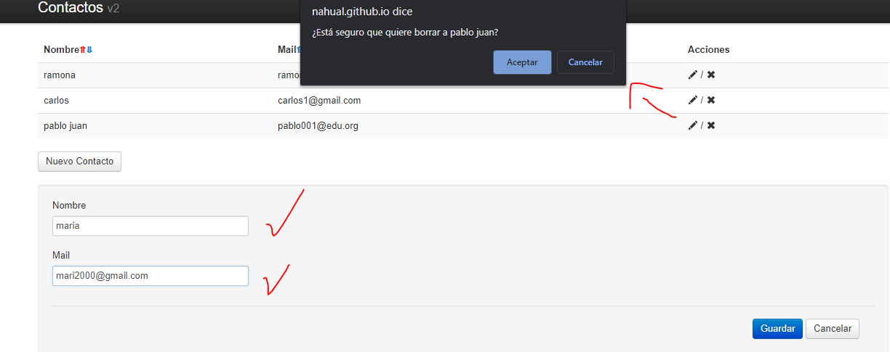
Defecto 04

